Caso prático 1
Da teoria à prática: caso de estudo #1

(azul - cálculos com base nos pressupostos dados)

Cálculos auxiliares

 |  | 1 | 2 | 3 | 4 | 5
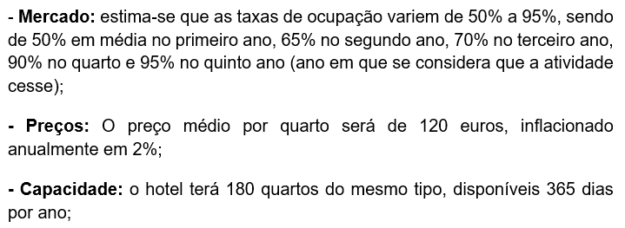
Taxas ocupação |  | 50% | 65% | 70% | 90% | 95%

N.º ano projeto | 5 anos

Preço | 120 | 120 | 122 | 125 | 127 | 130
Taxa de inflação | 2%

Capacidade instalada | 180 | quartos | 365 | dias no ano

Vendas |  | 3,942,000 | 5,227,092 | 5,741,760 | 7,529,907 | 8,107,200

Gastos com o pessoal: | 500 | mês | 15 | funcionários
Atualização salarial | 1%
Salários correspondentes » |  | 500 | 505 | 510 | 515 | 520

Custos:
FSE | 15%* Vendas | 591,300 | 784,064 | 861,264 | 1,129,486 | 1,216,080
Material limpeza | 5%*Vendas | 197,100 | 261,355 | 287,088 | 376,495 | 405,360
Custos Fixos | 2%*Vendas | 78,840 | 104,542 | 114,835 | 150,598 | 162,144

Investimento
Investimento | 1,500,000 | ano 0
Depreciação | 5% ano | 75,000 | 75,000 | 75,000 | 75,000 | 75,000

Imposto | 30%

a) Apure o valor dos cash-flows durante os cinco anos.

Demonstração Resultados Previsional |  | 1 | 2 | 3 | 4 | 5
 | 1) Vendas | 3,942,000 | 5,227,092 | 5,741,760 | 7,529,907 | 8,107,200
 | 2) Gastos com pessoal | 105,000 | 106,050 | 107,111 | 108,182 | 109,263
 | 3) FSE | 591,300 | 784,064 | 861,264 | 1,129,486 | 1,216,080
 | 4) Material limpeza | 197,100 | 261,355 | 287,088 | 376,495 | 405,360
 | 5) Custos Fixos | 78,840 | 104,542 | 114,835 | 150,598 | 162,144
 | 6) Depreciações | 75,000 | 75,000 | 75,000 | 75,000 | 75,000
 | 7) Resultado antes de imposto (RAI) | 2,894,760 | 3,896,082 | 4,296,462 | 5,690,146 | 6,139,353 | [1-2-3-4-5-6]
 | 8) Imposto | 868,428 | 1,168,825 | 1,288,939 | 1,707,044 | 1,841,806
 | 9) Resultado Líquido (RL) | 2,026,332 | 2,727,257 | 3,007,523 | 3,983,102 | 4,297,547 | [7-8]

Mapa dos cash flows |  | 0 | 1 | 2 | 3 | 4 | 5
 | 9) Resultado líquido |  | 2,026,332 | 2,727,257 | 3,007,523 | 3,983,102 | 4,297,547
 | 6) Depreciações |  | 75,000 | 75,000 | 75,000 | 75,000 | 75,000
 | 10) Cash Flow Exploração (CFE) |  | 2,101,332 | 2,802,257 | 3,082,523 | 4,058,102 | 4,372,547 | [9+6]
 | 11) Cash Flow Investimento (CFI) | 1,500,000
 | 12) Valor Residual Imobilizado |  |  |  |  |  | 1,000,000
 | 13) Cash Flow Global (CFG) | -1,500,000 | 2,101,332 | 2,802,257 | 3,082,523 | 4,058,102 | 5,372,547 | [10-11+12]

 | 14) Valor contabilistico ativo fixo tangível |  |  | 1,125,000 | [11-somatório 6]

 | 15) Valor realização |  |  | 1,000,000

 | 16) Menos valia |  |  | -125,000 | [14-15]

b) Determine a taxa de atualização a considerar.

 | Só capitais próprios => calcular Ks
 | Ks = rf + beta*(rm - rf) | 10%
 | rf | 2%
 | Prémio risco | 8% | beta*(rm-rf)
 | Beta | 1.6 | Aqui a informação do beta era irrelevante

 | Logo, WACC = Ks porque só há financiamentos por capitais próprios
 | WACC ou CMPC | 10%

c) Discuta sobre a viabilidade de implementação do projeto.

 | Hip 1: Valor atual dos CFG

 |  | 0 | 1 | 2 | 3 | 4 | 5
 | 13) CFG | -1,500,000 | 2,101,332 | 2,802,257 | 3,082,523 | 4,058,102 | 5,372,547 | [13]
 | 18) Fator atualização | 1.00 | 0.91 | 0.83 | 0.75 | 0.68 | 0.62 | 1/(1+WACC)^t
 | 19) Valor atual | -1,500,000 | 1,910,302 | 2,315,915 | 2,315,945 | 2,771,739 | 3,335,929 | 13 x 18
 | 20) VAL | 11,149,830 |  |  |  |  |  | Somatório 19)

 | Hip 2: usando a fórmula do excel VAL

 | VAL - período projetado | 11,149,830 | =D94+VAL(D77;E92:I92)

 | Uma vez que o VAL é positivo, o projeto deve ser implementado
 | O PRC é inferior a 1 ano, uma vez que consigo ter cash flows positivos acumulados no final do 1.º ano

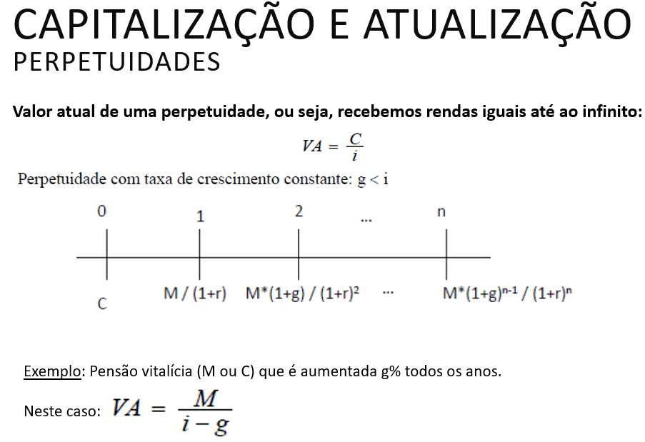
Não abordado no contexto da UC, mas que deverá ser considerado no cálculo da empresa: perpetuidade - ou seja, o que se espera vir a gerar para além do período projetado
(nota: assumindo que a empresa não cessaria atividade)

 | g (taxa de crescimento na perpetuidade) = | 5%

 | VAL - período perpetuidade | 70,054,509 | =I94*(1+D109)/(D83-D109)

 | (=) Enterprise Value | 81,204,339 | =+D111+D99
 | (ou seja, entre o período projetado e o que se espera no futuro não modelizado de potencial valorização)

